ログイン
外部設計書 |  |  |  |  | チーム名 |  | ストカン
 |  |  |  |  | 画面名 |  | ログイン |  |  |  | 作成者 |  |  |  |  | 更新者
 |  |  |  |  | システム名 |  | NoMiMa |  |  |  | 作成日 | 2024-06-06 |  |  |  | 更新日
 |  |  |  |  | 備考

 | 画面設計
 |  | ※サンプルでは画像を貼っていますが、Excelの機能で図形を貼り付けても構いません。
 |  |  |  |  |  |  |  |  |  |  |  |  |  | スマホ表示
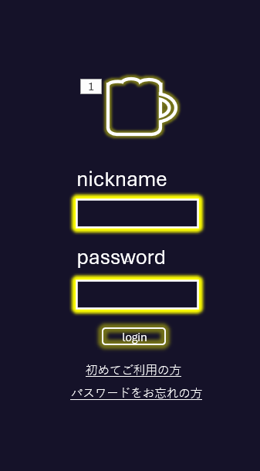
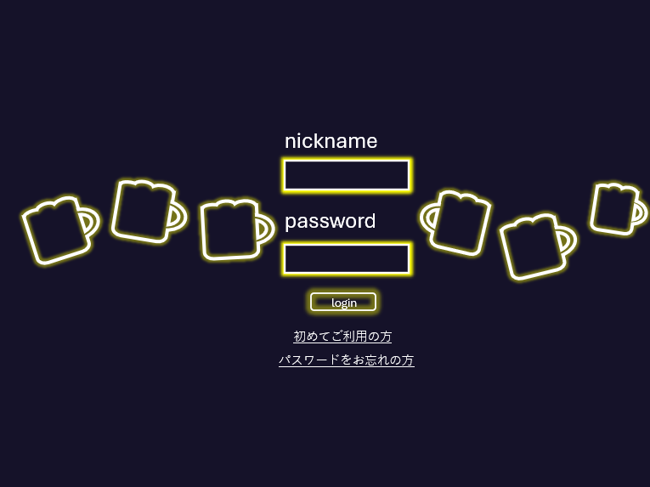

 | 機能設計
 |  | ページロード

 |  |  | 本画面ではページロード時の処理は無し。
 |  |  | ログイン画面用jspを表示する。

 |  | ログインボタン押下時

 |  |  | loginボタン押下時、以下のエラーチェックを行う。
 |  |  | ◎ニックネームチェック ニックネームは1文字以上20字以内
 |  |  | ニックネームが未入力(js)→「ニックネームを入力してください」とエラー表示
 |  |  | ニックネームが21字以上(js)→「ニックネームは20字以内入力してください」とエラー表示
 |  |  | ニックネームが間違っている(サ)→「ニックネームが間違っています。」とエラーを表示する。
 |  |  | ◎パスワードチェック パスワードは半角英数字、10字以上15字以内
 |  |  | パスワードが入力されていない(js)→「パスワードを入力してください。」エラーを表示する。
 |  |  | パスワードが半角英数字でない(js)→「半角英数字で入力してください。」とエラーを表示
 |  |  | パスワードが10字以上15字以下でない(js)→「10字以上15字以下で入力してください。」とエラーを表示。
 |  |  | パスワードが間違っている(サ)→「パスワードが間違っています。」とエラーを表示する。

 |  |  | ニックネーム、パスワードに上記のエラーが出ない場合は、ホーム画面（スマホ版はマイページ）に遷移する

 |  | 初めてご利用の方ボタン押下時

 |  |  | ボタン押下時、新規登録画面へ遷移する。

 |  | パスワードをお忘れの方ボタン押下時

 |  |  | 秘密の質問画面に遷移

 | 項目定義書

 | No |  | 物理名 | 論理名 |  | 画面型 |  | データ型(Java) | min | max | DBテーブル |  | DBカラム |  | 備考
 |  | 1 | name | ニックネーム |  | div |  | String |  |  | users |  | name
 |  | 2 | password | パスワード |  | div |  | String |  |  | users |  | password
 |  | 3 | loginButton | ログインボタン |  | button
 |  | 4 | errorMessage |  |  |  |  | String
 |  | 5 | newRegist |  |  | href
 |  | 6 | forget |  |  | href
 |  | 7
 |  | 8
 |  | 9
 |  | 10
 |  | 11
 |  | 12
 |  | 13
 |  | 14
 |  | 15
 |  | 16
 |  | 17
 |  | 18
 |  | 19
 |  | 20
 |  | 21
 |  | 22
 |  | 23
 |  | 24
 |  | 25
 |  | 26
 |  | 27
 |  | 28
 |  | 29
 |  | 30

新規登録画面
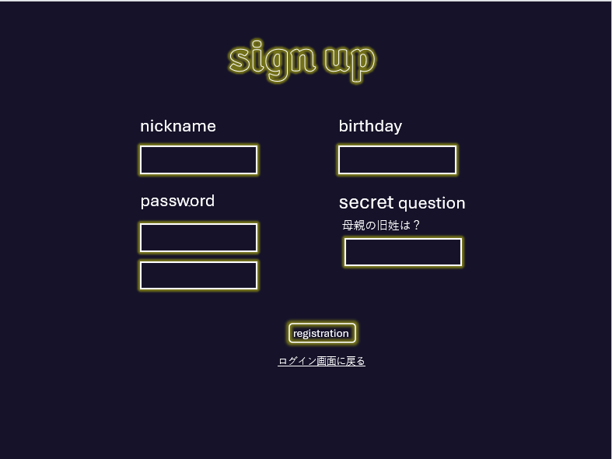
外部設計書 |  |  |  |  | チーム名 |  | ストカン
 |  |  |  |  | 画面名 |  | ユーザー登録画面 |  |  |  | 作成者 | 小川 真未 |  |  |  | 更新者 | 菅原一心
 |  |  |  |  | システム名 |  | NoMiMa |  |  |  | 作成日 | 2024-06-06 |  |  |  | 更新日 | 2024-06-10
 |  |  |  |  | 備考

 | 画面設計

 |  |  |  |  |  |  |  |  |  |  |  |  |  | スマホ表示

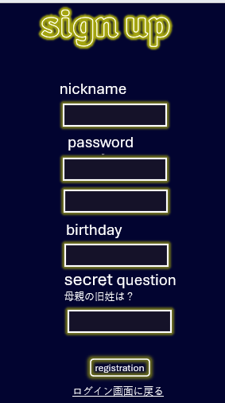

 | 機能設計
 |  |  | ボタン押下時、以下のエラーチェックを行う。
 |  |  | ◎ニックネームチェック ニックネームは1文字以上20字以内
 |  |  | ニックネームが未入力(js)→「ニックネームを入力してください」とエラー表示
 |  |  | ニックネームが21字以上(js)→「ニックネームは20字以内入力してください」とエラー表示
 |  |  | ニックネームが既にある(サ)→「そのニックネームは既に使われています」とエラー表示

 |  |  | ◎パスワードチェック① パスワードは半角英数字、10字以上15字以内
 |  |  | パスワードが入力されていない(js)→「パスワードを入力してください。」エラーを表示する。
 |  |  | パスワードが半角英数字でない(js)→「半角英数字で入力してください。」とエラーを表示
 |  |  | パスワードが10字以上15字以下でない(js)→「10字以上15字以下で入力してください。」とエラーを表示。

 |  |  | ◎パスワードチェック②（確認用） パスワードは半角英数字、10字以上15字以内
 |  |  | パスワードが入力されていない(js)→「パスワードを入力してください。」エラーを表示する。
 |  |  | パスワードが半角英数字でない(js)→「半角英数字で入力してください。」とエラーを表示
 |  |  | パスワードが10字以上15字以下でない(js)→「10字以上15字以下で入力してください。」とエラーを表示。

 |  |  | ◎誕生日チェック 誕生日はmm/dd、4桁のみ
 |  |  | mm/ddの形式で入力されていない場合→「mm/ddの形式で入力してください。」とエラーを表示する。
 |  |  | 存在しない日付の場合→「正しい日付を入力してください。」とエラーを表示する。

 |  |  | ◎秘密の質問チェック 解答は1字以上20字以内
 |  |  | 解答が入力されていない(js)→「解答を入力してください。」エラーを表示する。
 |  |  | 解答が21字以上(js)→「解答は20字以内で入力してください。」とエラーを表示する。

 |  |  | ニックネーム、パスワードに上記のエラーが出ない場合は、ユーザーを登録する

 |  |  | 登録が完了したらログイン画面に遷移する

 | 項目定義書
 |  |  | （※本ページの詳細は割愛。一覧検索を参考に作成していく）
 | No |  | 物理名 | 論理名 |  | 画面型 |  | データ型(Java) | min | max | DBテーブル |  | DBカラム |  | 備考
 |  | 1 | name | ニックネーム |  | div |  | String | 1 | 20 | users |  | name |  | 論理キーなのでuniqueになる。
 |  | 2 | password | パスワード |  | div |  | String | 10 | 15 | users |  | password
 |  | 3 | birthday | 誕生日 |  | div |  | String | 1 | 31 | users |  | birthday
 |  | 4 | secret | 秘密の質問 |  | div |  | String | 1 | 20 | users |  | secret
 |  | 5 | regstrButton | 登録ボタン |  | button
 |  | 6 | errorMessage |  |  | div |  | String
 |  | 7

秘密の質問
外部設計書 |  |  |  |  | チーム名 |  | ストカン
 |  |  |  |  | 画面名 |  | 秘密の質問 |  |  |  | 作成者 | 小川真未 |  |  |  | 更新者 | 菅原一心
 |  |  |  |  | システム名 |  | NoMiMa |  |  |  | 作成日 | 2024-06-06 |  |  |  | 更新日 | 2024-06-10
 |  |  |  |  | 備考

 | 画面設計

 |  |  |  |  |  |  |  |  |  |  |  |  |  | スマホ表示

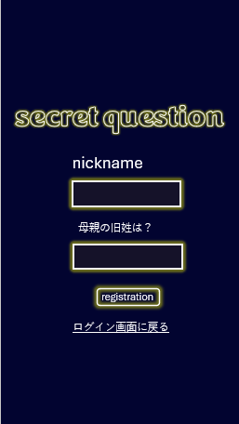
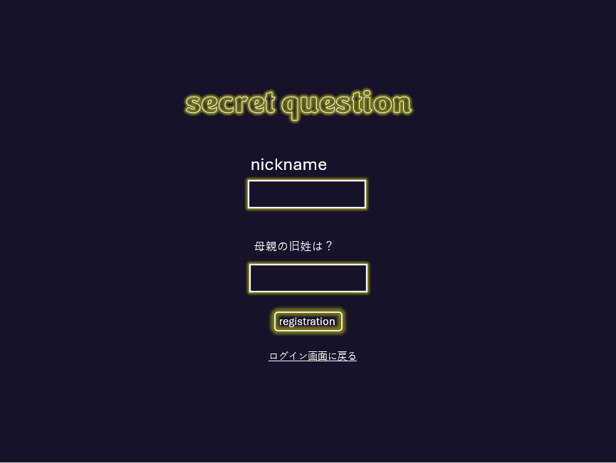

 | 機能設計

 |  | 解答ボタン押下時

 |  |  | ボタン押下時、以下のエラーチェックを行う。
 |  |  | ◎ニックネームチェック ニックネームは1文字以上20字以内
 |  |  | ニックネームが未入力(js)→「ニックネームを入力してください。」とエラー表示
 |  |  | ニックネームが21字以上(js)→「ニックネームは20字以内入力してください。」とエラー表示
 |  |  | ニックネームが間違っている(サ)→「ニックネームが間違っています。」とエラーを表示する。

 |  |  | ◎秘密の質問チェック 解答は、1字以上20字以内
 |  |  | 解答が入力されていない(js)→「解答を入力してください。」エラーを表示する。
 |  |  | 解答が21字以上(js)→「解答は20字以内で入力してください。」とエラーを表示する。
 |  |  | 解答が間違っている(サ)→「解答が間違っています。」とエラーを表示する。

 |  |  | ニックネーム、秘密の質問に上記のエラーが出ない場合はパスワード変更画面に遷移

 | 項目定義書
 |  |  | （※本ページの詳細は割愛。一覧検索を参考に作成していく）
 | No |  | 物理名 | 論理名 |  | 画面型 |  | データ型(Java) | min | max | DBテーブル |  | DBカラム |  | 備考
 |  | 1 | name | ニックネーム |  | div |  | String | 1 | 20 | users |  | name |  | 論理キーなのでuniqueになる。
 |  | 2 | secret | 秘密の質問 |  | div |  | String | 1 | 20 | users |  | secret
 |  | 3 | ansButton | 解答ボタン |  | button
 |  | 4 | errorMessage |  |  | div |  | String

パスワード変更
外部設計書 |  |  |  |  | チーム名 |  | ストカン
 |  |  |  |  | 画面名 |  | パスワード変更 |  |  |  | 作成者 | 小川真未 |  |  |  | 更新者 | 菅原一心
 |  |  |  |  | システム名 |  | NoMiMa |  |  |  | 作成日 | 2024-06-06 |  |  |  | 更新日 | 2024-06-10
 |  |  |  |  | 備考

 | 画面設計

 |  |  |  |  |  |  |  |  |  |  |  |  |  | スマホ表示

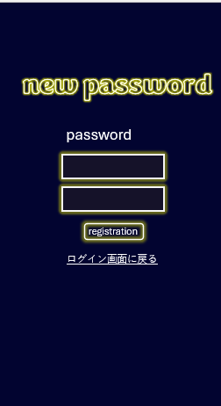
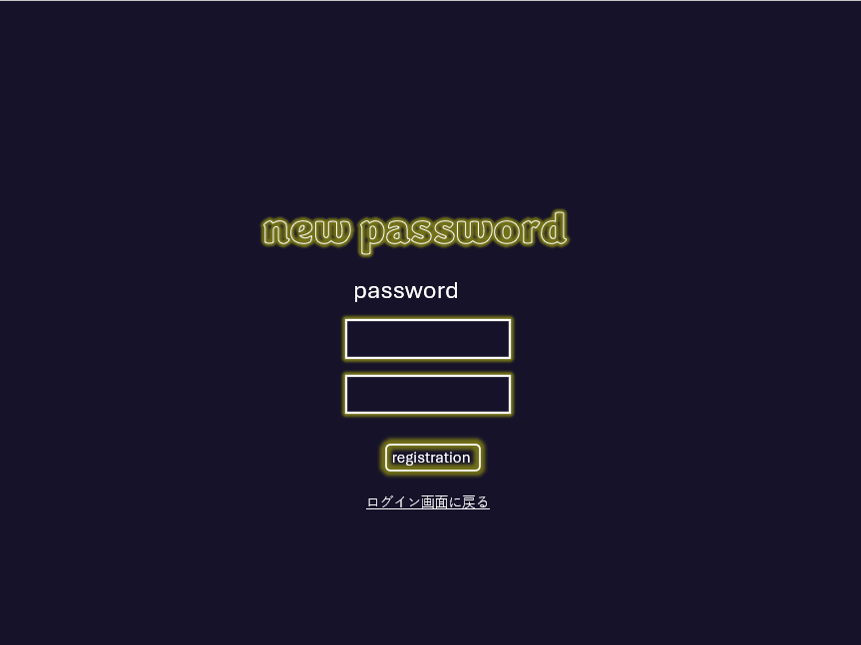

 | 機能設計
 |  | 1.ページロード
 |  |  | （※本ページの詳細は割愛。一覧検索を参考に作成していく）

 |  |  | 変更ボタン押下時

 |  |  | ◎パスワードチェック①(js) パスワードは半角英数字、10字以上15字以内
 |  |  | パスワードが入力されていない。→「パスワードを入力してください。」エラーを表示する。
 |  |  | パスワードが半角英数字でない。→「半角英数字で入力してください。」とエラーを表示
 |  |  | パスワードが10字以上15字以下でない→「10字以上15字以下で入力してください。」とエラーを表示。

 |  |  | ◎パスワードチェック②(js) パスワードは半角英数字、10字以上15字以内
 |  |  | パスワードが入力されていない。→「パスワードを入力してください。」エラーを表示する。
 |  |  | パスワードが半角英数字でない。→「半角英数字で入力してください。」とエラーを表示
 |  |  | パスワードが10字以上15字以下でない→「10字以上15字以下で入力してください。」とエラーを表示。

 |  |  | ◎パスワード一致チェック
 |  |  | ①、②のパスワードが一致していない(サ？) →「パスワードが一致していません。」とエラーを表示。

 |  |  | 上記のエラーがなければ、パスワード変更が完了し、ホーム画面（スマホ版はマイページ）に遷移

 | 項目定義書
 |  |  | （※本ページの詳細は割愛。一覧検索を参考に作成していく）
 | No |  | 物理名 | 論理名 |  | 画面型 |  | データ型(Java) | min | max | DBテーブル |  | DBカラム |  | 備考
 |  | 1 | name | ニックネーム |  | div |  | String | 1 | 20 | users |  | name |  | セッションで保持している
 |  | 2 | passwordUp | パスワード |  | div |  | String | 10 | 15 | users |  | password
 |  | 3 | passwordDown | パスワード確認 |  | div |  | String | 10 | 15 |  |  | password
 |  | 4 | changeButton | 変更ボタン |  | buttom
 |  | 5 | errorMessage |  |  | div |  | String

ホーム
外部設計書 |  |  |  |  | チーム名 |  | ストカン
 |  |  |  |  | 画面名 |  | ホーム |  |  |  | 作成者 | 全員 |  |  |  | 更新者 | 菅原一心
 |  |  |  |  | システム名 |  | NoMiMa |  |  |  | 作成日 | 2024-06-06 |  |  |  | 更新日 | 2024-06-10
 |  |  |  |  | 備考

 | 画面設計

 |  |  |  |  |  |  |  |  |  |  |  |  |  | スマホ表示


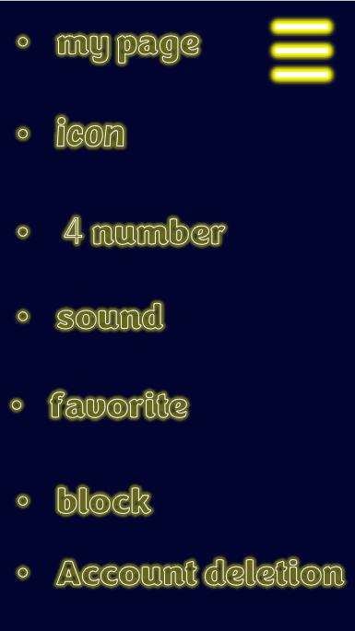

 | 機能設計

 |  | フレンドボタンを押下後、フレンド一覧画面に遷移
 |  | マイページボタンを押下後、マイページ画面に遷移
 |  | ガチャボタンを押下後、ガチャ画面に遷移

 |  | //三本線を押下すると画面設計右側の設定画面が開く
 |  | マイページボタンを押下後、マイページ画面に遷移
 |  | アイコンボタンを押下後、トプ画設定画面に遷移
 |  | 4ナンバーボタンを押下後、番号管理画面に遷移
 |  | サウンド設定ボタンを押下後、サウンド設定画面に遷移
 |  | 非表示ボタンを押下後、非表示画面に遷移
 |  | アカウント削除ボタンを押下後、アカウント削除画面に遷移

 | 項目定義書
 |  |  | （※本ページの詳細は割愛。一覧検索を参考に作成していく）
 | No |  | 物理名 | 論理名 |  | 画面型 |  | データ型(Java) | min | max | DBテーブル |  | DBカラム |  | 備考
 |  | 1 | myPage | マイページボタン |  | button
 |  | 2 | friend | フレンドボタン |  | button
 |  | 3 | gacha | ガチャボタン |  | button
 |  | 4 | hamburger | ハンバーガーメニュー |  | button
 |  | 5 | icon | アイコンボタン |  | button
 |  | 6 | fourNumber | 4ナンバーボタン |  | button
 |  | 7 | sound | サウンド設定ボタン |  | button
 |  | 8 | favorite | お気に入りボタン |  | button
 |  | 9 | hidden | 非表示ボタン |  | button
 |  | 10 | delete | アカウント削除ボタン |  | button

ガチャ
外部設計書 |  |  |  |  |  | チーム名 |  | ストカン
 |  |  |  |  |  | 画面名 |  | ガチャ |  |  |  |  | 作成者 | 片山翼 |  |  |  | 更新者 | 木村由佳
 |  |  |  |  |  | システム名 |  | NoMiMa |  |  |  |  | 作成日 | 2024-06-06 |  |  |  | 更新日 | 2024-06-10
 |  |  |  |  |  | 備考

 | 画面設計

 |  |  |  |  |  |  |  |  |  |  |  |  |  |  |  | スマホ表示

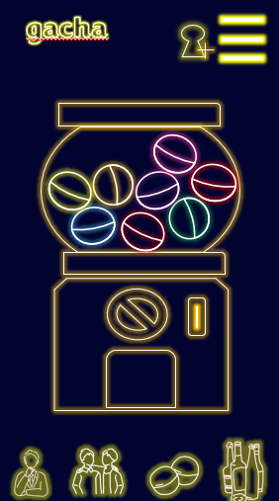
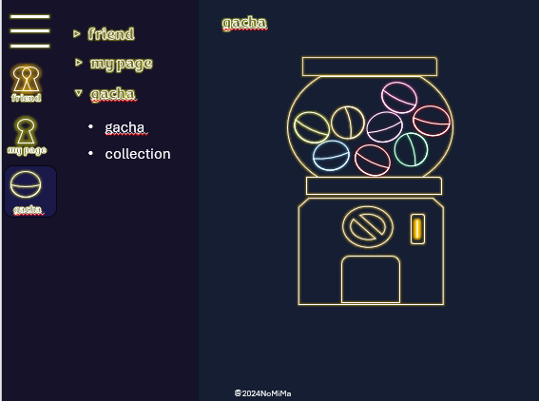

③

 | 機能設計

 |  | ガチャ画像押下時
 |  |  | 押下時、以下のエラーチェックを行う。
 |  |  |  | ボタン押下が1日に二回目以降→「ガチャを引けるのは一日一回です。」とエラーを表示。
 |  |  |  | 飲みべステータスを登録していない→「飲みべを登録してください。」とエラーを表示。

 |  |  | 上記に該当しない場合
 |  |  |  | キャラクター（仮）が動き、ガチャ結果画像が表示される。

 |  | ガチャ結果画像を押下時 |  |  |  |  |  |  | フレンド追加ボタンを押下時
 |  |  | コレクション画面に遷移 |  |  |  |  |  |  | フレンド追加画面に遷移

 |  | 上部のcollectionボタンを押下時
 |  |  | コレクション画面に遷移

 |  | //スマホ版のみ |  |  |  |  |  |  |  |  | //パソコン版のみ
 |  | マイページボタンを押下時、マイページ画面に遷移 |  |  |  |  |  |  |  |  | friendを押下時、friend list、add friend、hidden listの項目が表示される。
 |  | フレンドボタンを押下時、フレンド画面へ遷移 |  |  |  |  |  |  |  |  | friend listを押下時、フレンドリスト画面に遷移
 |  | ガチャ画面を押下時、ガチャ画面へ遷移 |  |  |  |  |  |  |  |  | add friendを押下時、フレンド追加画面に遷移
 |  | コレクション画面を押下時、コレクション画面へ遷移 |  |  |  |  |  |  |  |  | hidden listを押下時、非表示リスト画面に遷移
 |  |  |  |  |  |  |  |  |  |  | my pageを押下時、status、logoutの項目が表示される。
 |  | //三本線を押下すると開くと設定画面が開く |  |  |  |  |  |  |  |  | statusを押下時、マイページ画面に遷移
 |  | マイページボタンを押下後、マイページ画面に遷移 |  |  |  |  |  |  |  |  | logoutを押下時、ログアウト画面に遷移
 |  | アイコンボタンを押下後、トプ画設定画面に遷移 |  |  |  |  |  |  |  |  | gachaを押下時、gacha、collectionの項目が表示される。
 |  | 4ナンバーボタンを押下後、番号管理画面に遷移 |  |  |  |  |  |  |  |  | gachaを押下時、ガチャ画面に遷移
 |  | サウンド設定ボタンを押下後、サウンド設定画面に遷移 |  |  |  |  |  |  |  |  | collectionを押下時、コレクション画面に遷移
 |  | 非表示ボタンを押下後、非表示画面に遷移
 |  | アカウント削除ボタンを押下後、アカウント削除画面に遷移
 |  | ログアウトボタン押下後、ログアウト画面に遷移

 | 項目定義書
 |  |  | （※本ページの詳細は割愛。一覧検索を参考に作成していく）
 | No |  | 物理名 |  | 論理名 |  | 画面型 |  | データ型(Java) |  | min | max | DBテーブル |  | DBカラム |  | 備考
 |  | 1 | gacha |  | ガチャ |  | button |  | String

コレクション
外部設計書 |  |  |  |  | チーム名 |  | ストカン
 |  |  |  |  | 画面名 |  | コレクション画面 |  |  |  | 作成者 | 片山翼 |  |  |  | 更新者 | 小川真未
 |  |  |  |  | システム名 |  | コレクション |  |  |  | 作成日 | 2024-06-06 |  |  |  | 更新日 | 2024-06-10
 |  |  |  |  | 備考

 | 画面設計

 |  |  |  |  |  |  |  |  |  |  |  |  |  | スマホ表示
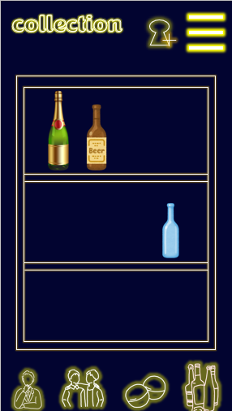

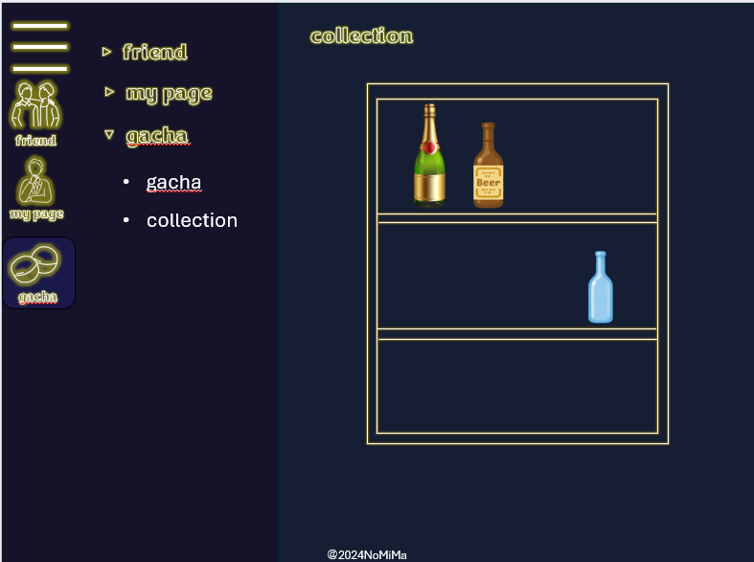

③

 | 機能設計

 |  | ガチャボタンを押下時
 |  |  | ガチャ画面に遷移

 |  | 過去に獲得したバッジの画像を押下時
 |  |  | お酒の名称、バッジ、解説を表示
 |  |  |  |  |  |  |  |  | //パソコン版のみ
 |  | フレンド追加ボタンを押下時 |  |  |  |  |  |  | friendを押下時、friend list、add friend、hidden listの項目が表示される。
 |  |  | フレンド追加画面に遷移 |  |  |  |  |  | friend listを押下時、フレンドリスト画面に遷移
 |  |  |  |  |  |  |  |  | add friendを押下時、フレンド追加画面に遷移
 |  | //スマホ版のみ |  |  |  |  |  |  | hidden listを押下時、非表示リスト画面に遷移
 |  | マイページボタンを押下時、マイページ画面に遷移 |  |  |  |  |  |  | my pageを押下時、status、logoutの項目が表示される。
 |  | フレンドボタンを押下時、フレンド画面へ遷移 |  |  |  |  |  |  | statusを押下時、マイページ画面に遷移
 |  | ガチャ画面を押下時、ガチャ画面へ遷移 |  |  |  |  |  |  | logoutを押下時、ログアウト画面に遷移
 |  | コレクション画面を押下時、コレクション画面へ遷移 |  |  |  |  |  |  | gachaを押下時、gacha、collectionの項目が表示される。
 |  |  |  |  |  |  |  |  | gachaを押下時、ガチャ画面に遷移
 |  | //バッチ押下時 |  |  |  |  |  |  | collectionを押下時、コレクション画面に遷移
 |  | そのバッチの詳細情報がポップアップで表示される
 |  | そのまま横を押すと、隣の詳細情報に移る

 |  | //三本線を押下すると開くと設定画面が開く
 |  | マイページボタンを押下後、マイページ画面に遷移
 |  | アイコンボタンを押下後、トプ画設定画面に遷移

 |  | サウンド設定ボタンを押下後、サウンド設定画面に遷移
 |  | 非表示ボタンを押下後、非表示画面に遷移
 |  | アカウント削除ボタンを押下後、アカウント削除画面に遷移
 |  | ログアウトボタン押下後、ログアウト画面に遷移

 | 項目定義書
 |  |  | （※本ページの詳細は割愛。一覧検索を参考に作成していく）
 | No |  | 物理名 | 論理名 |  | 画面型 |  | データ型(Java) | min | max | DBテーブル |  | DBカラム |  | 備考
 |  | 1 | badge | バッジボタン |  | button

設定
外部設計書 |  |  |  |  | チーム名 |  | ストカン
 |  |  |  |  | 画面名 |  | 設定 |  |  |  | 作成者 | 寺島有紀 |  |  |  | 更新者 | 小川真未
 |  |  |  |  | システム名 |  | NoMiMa |  |  |  | 作成日 | 2024-06-06 |  |  |  | 更新日 | 2024-06-10
 |  |  |  |  | 備考

 | 画面設計

 |  |  |  |  |  |  |  |  |  |  |  |  |  | スマホ表示

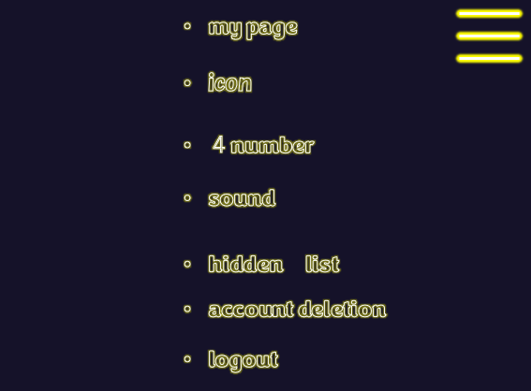
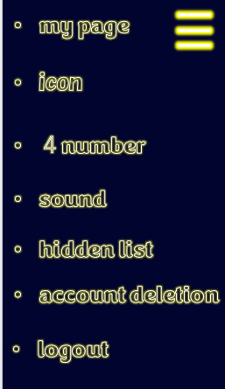

③

 | 機能設計
 |  | 1.ページロード

 |  |  | //スマホ版は他のページにある三本線を押下すると開く
 |  |  | マイページボタンを押下後、マイページ画面に遷移
 |  |  | アイコンボタンを押下後、トプ画設定画面に遷移
 |  |  | 4ナンバーボタンを押下後、番号管理画面に遷移
 |  |  | サウンド設定ボタンを押下後、サウンド設定画面に遷移
 |  |  | 非表示ボタンを押下後、非表示画面に遷移
 |  |  | アカウント削除ボタンを押下後、アカウント削除画面に遷移
 |  |  | ログアウトボタン押下後、ログアウト画面に遷移

 | 項目定義書
 |  |  | （※本ページの詳細は割愛。一覧検索を参考に作成していく）
 | No |  | 物理名 | 論理名 |  | 画面型 |  | データ型(Java) | min | max | DBテーブル |  | DBカラム |  | 備考
 |  | 1 | myPage | ボタン |  | button
 |  | 2 | icon | アイコンボタン |  | button
 |  | 3 | fourNumber | 4ナンバーボタン |  | button
 |  | 4 | sound | サウンド設定ボタン |  | button
 |  | 5 | favorite | お気に入りボタン |  | button
 |  | 6 | hidden | 非表示ボタン |  | button
 |  | 7 | delete | アカウント削除ボタン |  | button

マイページ
外部設計書 |  |  |  |  | チーム名 |  | ストカン
 |  |  |  |  | 画面名 |  | マイページ |  |  |  |  | 作成者 | 寺島有紀 |  |  |  | 更新者 | 小川真未
 |  |  |  |  | システム名 |  | NoMiMa |  |  |  |  | 作成日 | 2024-06-06 |  |  |  | 更新日 | 2024-06-10
 |  |  |  |  | 備考

 | 画面設計

 |  |  |  |  |  |  |  |  |  |  |  |  |  |  | スマホ表示

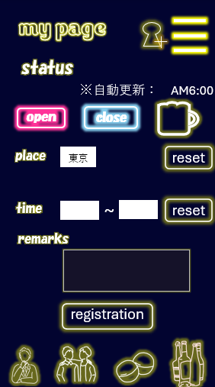

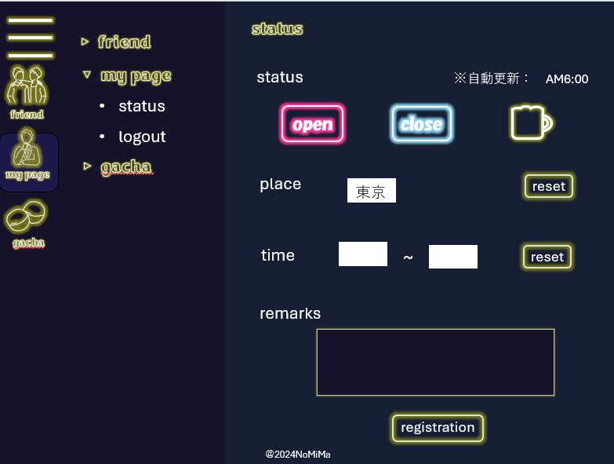

③

 | 機能設計

 |  | 飲みべステータスの「行ける」「行けない」「ジョッキマーク」のいずれかを選択
 |  | 場所をプルダウンから選択(前回の入力情報を表示)
 |  | 時間帯を二か所をタイムに入力(前回の入力情報を表示)
 |  | 備考欄(placeholderで書き方の例も記入)に詳細入力可能
 |  | 午前６時になったら、ステータスがリセットされる。
 |  | ◎open押下時
 |  | ・place、time、remarksを表示する

 |  | 午前６時になったら、ステータスがリセットされる。

 |  | //三本線を押下すると開くと設定画面が開く |  |  |  |  |  |  | //パソコン版のみ
 |  | マイページボタンを押下後、マイページ画面に遷移 |  |  |  |  |  |  | friendを押下時、friend list、add friend、hidden listの項目が表示される。
 |  | アイコンボタンを押下後、トプ画設定画面に遷移 |  |  |  |  |  |  | friend listを押下時、フレンドリスト画面に遷移
 |  | 4ナンバーボタンを押下後、番号管理画面に遷移 |  |  |  |  |  |  | add friendを押下時、フレンド追加画面に遷移
 |  | サウンド設定ボタンを押下後、サウンド設定画面に遷移 |  |  |  |  |  |  | hidden listを押下時、非表示リスト画面に遷移
 |  | 非表示ボタンを押下後、非表示画面に遷移 |  |  |  |  |  |  | my pageを押下時、status、logoutの項目が表示される。
 |  | アカウント削除ボタンを押下後、アカウント削除画面に遷移 |  |  |  |  |  |  | statusを押下時、マイページ画面に遷移
 |  | ログアウトボタン押下後、ログアウト画面に遷移 |  |  |  |  |  |  | logoutを押下時、ログアウト画面に遷移
 |  |  |  |  |  |  |  |  | gachaを押下時、gacha、collectionの項目が表示される。
 |  | //スマホ版のみ |  |  |  |  |  |  | gachaを押下時、ガチャ画面に遷移
 |  | マイページボタンを押下時、マイページ画面に遷移 |  |  |  |  |  |  | collectionを押下時、コレクション画面に遷移
 |  | フレンドボタンを押下時、フレンド画面へ遷移
 |  | ガチャ画面を押下時、ガチャ画面へ遷移
 |  | コレクション画面を押下時、コレクション画面へ遷移
 |  | フレンド追加ボタンを押下時、フレンド追加画面に遷移

 | 項目定義書
 |  |  | （※本ページの詳細は割愛。一覧検索を参考に作成していく）
 | No |  | 物理名 | 論理名 |  | 画面型 |  | データ型(Java) |  | min | max | DBテーブル |  | DBカラム |  | 備考
 |  | 1 | motiButton | 飲みベボタン |  | button
 |  | 2 | locSelect | 場所プルダウン |  | select
 |  | 3 | start | 開始時刻 |  | text |  |  |  |  |  | users |  | start
 |  | 4 | finish | 終了 |  | text |  |  |  |  |  | users |  | finish

フレンド一覧
外部設計書 |  |  |  |  | チーム名 |  | ストカン
 |  |  |  |  | 画面名 |  | フレンド一覧 |  |  |  | 作成者 | 菅原 一心 |  |  |  | 更新者 | 小川真未
 |  |  |  |  | システム名 |  | NoMiMa |  |  |  | 作成日 | 2024-06-07 |  |  |  | 更新日 | 2024-06-10
 |  |  |  |  | 備考

 | 画面設計

 |  |  |  |  |  |  |  |  |  |  |  |  |  | スマホ表示(トプ画クリックし広がっている状態)

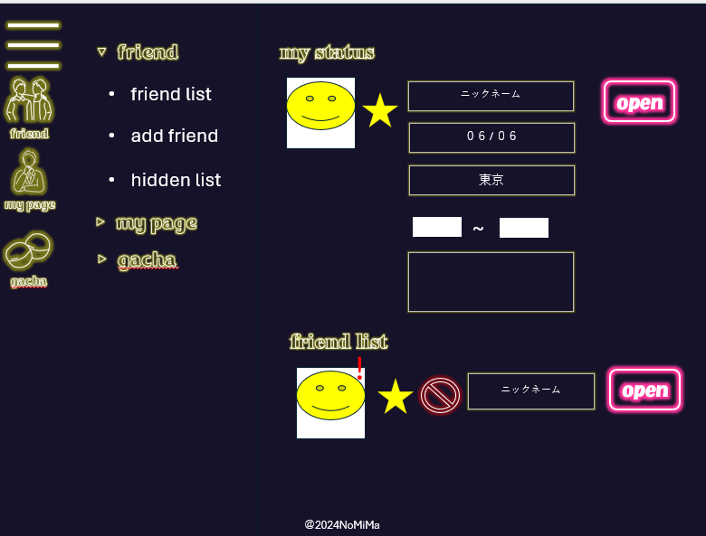
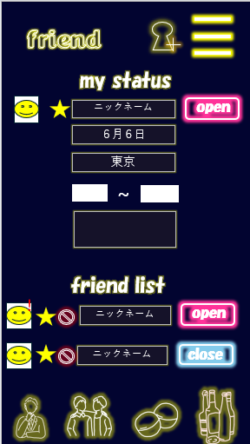

 | 機能設計
 |  | 1.ページロード
 |  |  | ページ表示時、favoriteが一致するデータを昇順で取得する。次にfavoriteが一致しないデータを昇順で取得する。
 |  |  | フレンドデータを上からニックネーム、誕生日、都道府県、時間の順で表示する。ニックネームの真横に「OPEN」「CLOSE」[ジョッキマーク」表記する。
 |  |  | ニックネームの真横に「OPEN」「CLOSE」[ジョッキマーク」表記する。更新前の場合は「更新前」と表記する。
 |  |  | 「飲み会中」はジョッキマークで表記
 |  |  | 備考欄に入力がある場合は、アイコンの横にマークがつく

 |  | 2.お気に入りボタン押下時
 |  |  | お気に入りの変更ができる
 |  |  | 再度テーブルを読み込み、再表示する

 |  | 3.非表示ボタン押下時
 |  |  | 表示しているデータを削除
 |  |  | ページ表示時、favoriteが一致するデータを昇順で取得する。次にfavoriteが一致しないデータを昇順で取得する。

 |  | 4.追加ボタン押下時
 |  |  | フレンド追加画面に遷移する

 |  | 5.フレンドの備考欄に情報がある際は、アイコンの部分に[!]が表示される。押下時、確認できる。
 |  |  |  |  |  |  |  |  |  |  |  | //三本線を押下すると開くと設定画面が開く
 |  | 6.最下部のトップに戻るボタンで、ページトップに戻る |  |  |  |  |  |  |  |  |  | マイページボタンを押下後、マイページ画面に遷移
 |  |  |  |  |  |  |  |  |  |  |  | アイコンボタンを押下後、トプ画設定画面に遷移
 |  |  |  |  |  |  |  |  |  |  |  | 4ナンバーボタンを押下後、番号管理画面に遷移
 |  |  |  |  |  |  |  |  |  |  |  | サウンド設定ボタンを押下後、サウンド設定画面に遷移
 |  |  |  |  |  |  |  |  |  |  |  | 非表示ボタンを押下後、非表示画面に遷移
 |  |  |  |  |  |  |  |  |  |  |  | アカウント削除ボタンを押下後、アカウント削除画面に遷移
 |  |  |  |  |  |  |  |  |  |  |  | ログアウトボタン押下後、ログアウト画面に遷移

 |  | //フレンド追加をパソコンにも出すかどうか

 | 項目定義書

 | No |  | 物理名 | 論理名 |  | 画面型 |  | データ型(Java) | min | max | DBテーブル |  | DBカラム |  | 備考
 |  | 1 | favorite | お気に入り |  | button |  | bit |  |  | friends |  | favorite
 |  | 2 | name | ニックネーム |  | div |  | String |  |  | users |  | name
 |  | 3 | birthday | 誕生日 |  | div |  | datetime |  |  | users |  | birthday
 |  | 4 | location | 場所 |  | div |  | String |  |  | users |  | location
 |  | 5 | fhidden | 非表示 |  | button |  | bit |  |  | friends |  | favorite

トプ画
外部設計書 |  |  |  |  | チーム名 |  | ストカン
 |  |  |  |  | 画面名 |  | トプ画 |  |  |  | 作成者 | 寺島有紀 |  |  |  | 更新者
 |  |  |  |  | システム名 |  | NoMiMa |  |  |  | 作成日 | 2024-06-01 |  |  |  | 更新日
 |  |  |  |  | 備考

 | 画面設計

 |  |  |  |  |  |  |  |  |  |  |  |  |  | スマホ表示
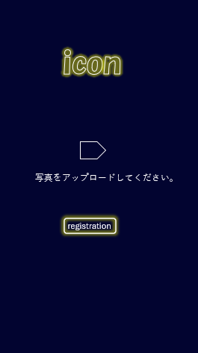
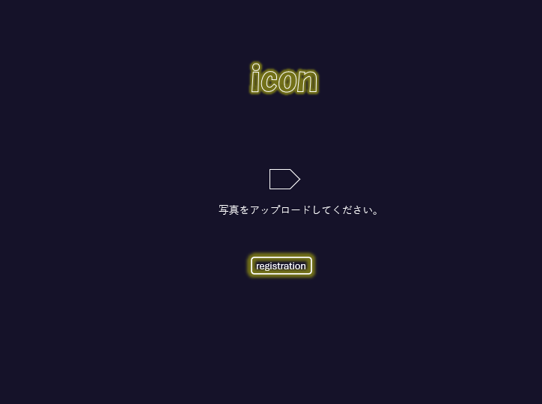

⑦
③

 | 機能設計
 |  | トプ画ボタン押下時、以下のチェックを行う。

 |  | ボタン押下時、画像が添付されていれば「これでよろしいですか？」とダイアログ表示を行い、変更を行う。
 |  |  | OKの場合、画像の保存を行う。
 |  | ボタン押下時、画像が添付されていなければ変更は行われない。

 |  | //スマホ版のみ
 |  | マイページボタンを押下時、マイページ画面に遷移
 |  | フレンドボタンを押下時、フレンド画面へ遷移
 |  | ガチャ画面を押下時、ガチャ画面へ遷移
 |  | コレクション画面を押下時、コレクション画面へ遷移

 | 項目定義書
 |  |  | （※本ページの詳細は割愛。一覧検索を参考に作成していく）
 | No |  | 物理名 | 論理名 |  | 画面型 |  | データ型(Java) | min | max | DBテーブル |  | DBカラム |  | 備考
 |  | 1 | icon | トプ画 |  |  |  |  |  |  | users |  | icon
 |  | 2 | registButton | 登録ボタン |  | button

番号管理
外部設計書 |  |  |  |  | チーム名 |  | ストカン
 |  |  |  |  | 画面名 |  | 番号管理画面 |  |  |  |  |  | 作成者 | 片山翼 |  |  |  | 更新者 | 木村由佳
 |  |  |  |  | システム名 |  | 番号管理 |  |  |  |  |  | 作成日 | 2024-06-06 |  |  |  | 更新日 | 2024-06-10
 |  |  |  |  | 備考

 | 画面設計

 |  |  |  |  |  |  |  |  |  |  |  |  |  |  |  | スマホ表示

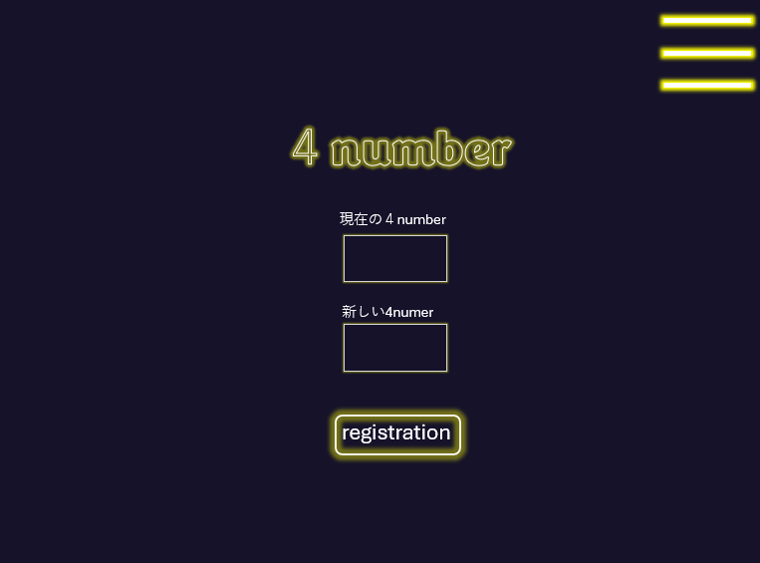
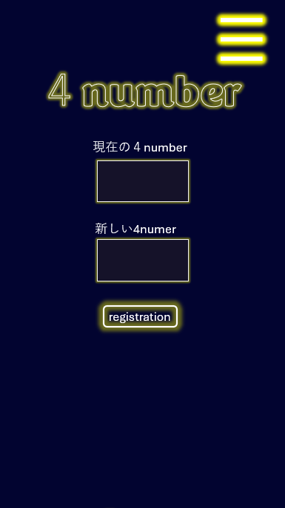

 | 機能設計

 |  | 変更後の4ナンバーを入力し、変更を押下時、以下のエラーをチェック
 |  |  | 入力された4ナンバーが半角数字4桁以外だった場合→「4ナンバーは半角数字4桁で入力してください」と表示する。
 |  |  | 入力された4ナンバーが現在の4ナンバーと同じだった場合→「現在の4ナンバーと同じです」と表示する。

 |  | 上記のエラーに該当しなかった場合→4ナンバーを変更し、「4ナンバーを変更しました」と表示する。

 |  | //三本線を押下すると開くと設定画面が開く
 |  | マイページボタンを押下後、マイページ画面に遷移
 |  | アイコンボタンを押下後、トプ画設定画面に遷移
 |  | 4ナンバーボタンを押下後、番号管理画面に遷移
 |  | サウンド設定ボタンを押下後、サウンド設定画面に遷移
 |  | 非表示ボタンを押下後、非表示画面に遷移
 |  | アカウント削除ボタンを押下後、アカウント削除画面に遷移
 |  | ログアウトボタン押下後、ログアウト画面に遷移

 | 項目定義書
 |  |  | （※本ページの詳細は割愛。一覧検索を参考に作成していく）
 | No |  | 物理名 | 論理名 |  | 画面型 |  | データ型(Java) | min |  | max |  | DBテーブル |  | DBカラム |  | 備考
 |  | 1 | nowNumber | 4ナンバー |  | div |  | int |  | 4 |  | 4 | users |  | number
 |  | 2 | newNumber | 新しいナンバー |  | div |  | int |  | 4 |  | 4 | users |  | number
 |  | 3 | change | 変更 |  | button |  | String

フレンド追加
外部設計書 |  |  |  |  | チーム名 |  | ストカン
 |  |  |  |  | 画面名 |  | フレンド追加 |  |  |  |  |  | 作成者 | 寺島有紀 |  |  |  | 更新者 | 片山翼
 |  |  |  |  | システム名 |  | NoMiMa |  |  |  |  |  | 作成日 | 2024-06-06 |  |  |  | 更新日 | 2024-06-10
 |  |  |  |  | 備考

 | 画面設計

 |  |  |  |  |  |  |  |  |  |  |  |  |  |  |  | スマホ表示

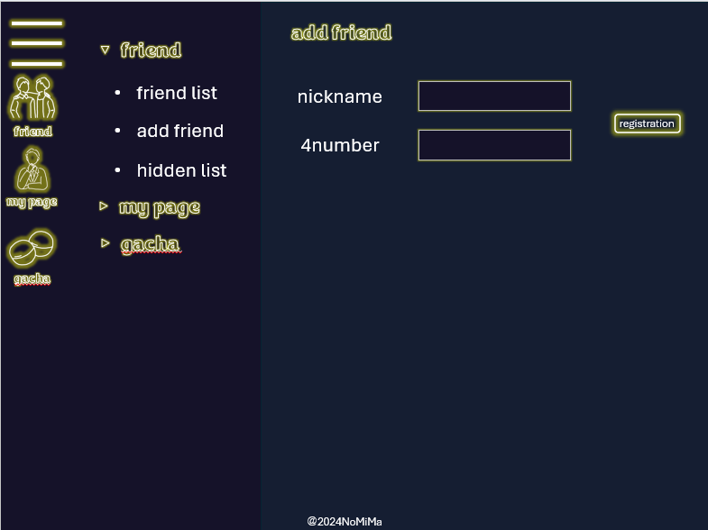
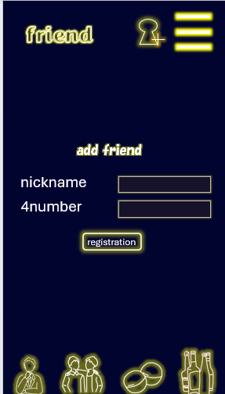

 | 機能設計
 |  | 登録ボタン押下時、以下のエラーチェックを行う。
 |  | ◎ニックネームチェック ニックネームは1文字以上20字以内
 |  | ニックネームが未入力(js)→「ニックネームを入力してください」とエラー表示
 |  | ニックネームが21字以上(js)→「ニックネームは20字以内入力してください」とエラー表示
 |  | ニックネームが既にある(サ)→「同じニックネームが存在します」とエラー表示

 |  | ◎4ナンバーチェック 4ナンバーは4文字固定
 |  | 4ナンバー未入力(js)→「4ナンバーを入力してください」とエラー表示
 |  | 4ナンバーが4文字以外（js→「4ナンバーは4文字入力してください」とエラー表示
 |  | 4ナンバーが既にある（サ）→「同じ4ナンバーが存在します」とエラー表示

 |  | ニックネーム、4ナンバーに上記のエラーが出ない場合は、フレンド情報を登録する
 |  | 登録が完了したらホーム画面に遷移する

 |  | //三本線を押下すると設定画面が開く |  |  |  |  |  |  |  | //パソコン版のみ
 |  | マイページボタンを押下後、マイページ画面に遷移 |  |  |  |  |  |  |  | friendを押下時、friend list、add friend、hidden listの項目が表示される。
 |  | アイコンボタンを押下後、トプ画設定画面に遷移 |  |  |  |  |  |  |  | friend listを押下時、フレンドリスト画面に遷移
 |  | 4ナンバーボタンを押下後、番号管理画面に遷移 |  |  |  |  |  |  |  | add friendを押下時、フレンド追加画面に遷移
 |  | サウンド設定ボタンを押下後、サウンド設定画面に遷移 |  |  |  |  |  |  |  | hidden listを押下時、非表示リスト画面に遷移
 |  | 非表示ボタンを押下後、非表示画面に遷移 |  |  |  |  |  |  |  | my pageを押下時、status、logoutの項目が表示される。
 |  | アカウント削除ボタンを押下後、アカウント削除画面に遷移 |  |  |  |  |  |  |  | statusを押下時、マイページ画面に遷移
 |  | ログアウトボタン押下後、ログアウト画面に遷移 |  |  |  |  |  |  |  | logoutを押下時、ログアウト画面に遷移
 |  |  |  |  |  |  |  |  |  | gachaを押下時、gacha、collectionの項目が表示される。
 |  | //PC版は三本線の下、スマホ版は最下部 |  |  |  |  |  |  |  | gachaを押下時、ガチャ画面に遷移
 |  | フレンドボタンを押下時、フレンド画面へ遷移 |  |  |  |  |  |  |  | collectionを押下時、コレクション画面に遷移
 |  | マイページボタンを押下時、マイページ画面に遷移
 |  | ガチャ画面を押下時、ガチャ画面へ遷移
 |  | コレクション画面を押下時、コレクション画面へ遷移（スマホ版のみ）

 |  | //スマホ版のみ、三本線の左
 |  | フレンド追加ボタンを押下時、フレンド追加画面に遷移（スマホ版のみ）

 | 項目定義書
 |  |  | （※本ページの詳細は割愛。一覧検索を参考に作成していく）
 | No |  | 物理名 | 論理名 |  | 画面型 |  | データ型(Java) | min |  | max |  | DBテーブル |  | DBカラム |  | 備考
 |  | 1 | name | ニックネーム |  | div |  | String |  | 1 |  | 20 | users |  | name
 |  | 2 | nowNumber | 4ナンバー |  | div |  | int |  | 4 |  | 4 | users |  | number
 |  | 3 | regist | 登録ボタン |  | button

非表示フレンド一覧
外部設計書 |  |  |  |  | チーム名 |  | ストカン
 |  |  |  |  | 画面名 |  | 非表示フレンド一覧 |  |  |  | 作成者 | 菅原 一心 |  |  |  | 更新者 | 片山翼
 |  |  |  |  | システム名 |  | NoMiMa |  |  |  | 作成日 | 2024-06-07 |  |  |  | 更新日 | 2024-06-10
 |  |  |  |  | 備考

 | 画面設計

 |  |  |  |  |  |  |  |  |  |  |  |  |  | スマホ表示

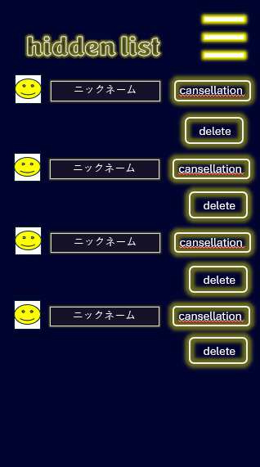

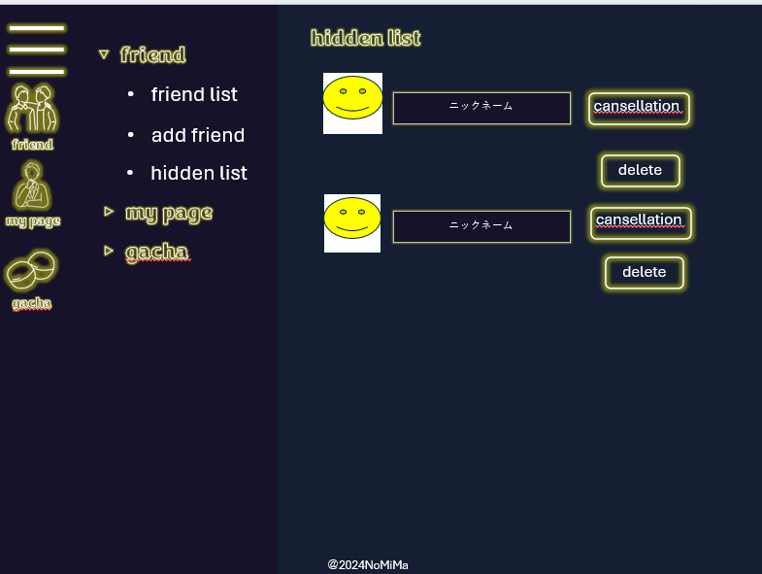

 | 機能設計

 |  |  | 非表示されたフレンドの情報が昇順表示される。

 |  |  | cansellationボタンの押下時、データが非表示一覧から削除されフレンド一覧にデータが表示されるようになる。
 |  |  | deleteボタンの押下時、そのユーザーのデータが削除される。

 |  |  | //三本線を押下すると開くと設定画面が開く |  |  |  |  |  |  | //パソコン版のみ
 |  |  | マイページボタンを押下後、マイページ画面に遷移 |  |  |  |  |  |  | friendを押下時、friend list、add friend、hidden listの項目が表示される。
 |  |  | アイコンボタンを押下後、トプ画設定画面に遷移 |  |  |  |  |  |  | friend listを押下時、フレンドリスト画面に遷移
 |  |  | 4ナンバーボタンを押下後、番号管理画面に遷移 |  |  |  |  |  |  | add friendを押下時、フレンド追加画面に遷移
 |  |  | サウンド設定ボタンを押下後、サウンド設定画面に遷移 |  |  |  |  |  |  | hidden listを押下時、非表示リスト画面に遷移
 |  |  | 非表示ボタンを押下後、非表示画面に遷移 |  |  |  |  |  |  | my pageを押下時、status、logoutの項目が表示される。
 |  |  | アカウント削除ボタンを押下後、アカウント削除画面に遷移 |  |  |  |  |  |  | statusを押下時、マイページ画面に遷移
 |  |  | ログアウトボタン押下後、ログアウト画面に遷移 |  |  |  |  |  |  | logoutを押下時、ログアウト画面に遷移
 |  |  |  |  |  |  |  |  |  | gachaを押下時、gacha、collectionの項目が表示される。
 |  |  | //三本線の下（pc版のみ） |  |  |  |  |  |  | gachaを押下時、ガチャ画面に遷移
 |  |  | フレンドボタンを押下時、フレンド画面へ遷移 |  |  |  |  |  |  | collectionを押下時、コレクション画面に遷移
 |  |  | マイページボタンを押下時、マイページ画面に遷移
 |  |  | ガチャ画面を押下時、ガチャ画面へ遷移

 | 項目定義書
 |  |  | （※本ページの詳細は割愛。一覧検索を参考に作成していく）
 | No |  | 物理名 | 論理名 |  | 画面型 |  | データ型(Java) | min | max | DBテーブル |  | DBカラム |  | 備考
 |  | 1 | cancellation | 非表示キャンセル |  | button
 |  | 2 | delete | 削除 |  | button

サウンド
外部設計書 |  |  |  |  | チーム名 |  | ストカン
 |  |  |  |  | 画面名 |  | サウンド |  |  |  | 作成者 | 菅原 一心 |  |  |  | 更新者 | 片山翼
 |  |  |  |  | システム名 |  | NoMiMa |  |  |  | 作成日 | 2024-06-06 |  |  |  | 更新日 | 2024-06-10
 |  |  |  |  | 備考

 | 画面設計

 |  |  |  |  |  |  |  |  |  |  |  |  |  | スマホ表示

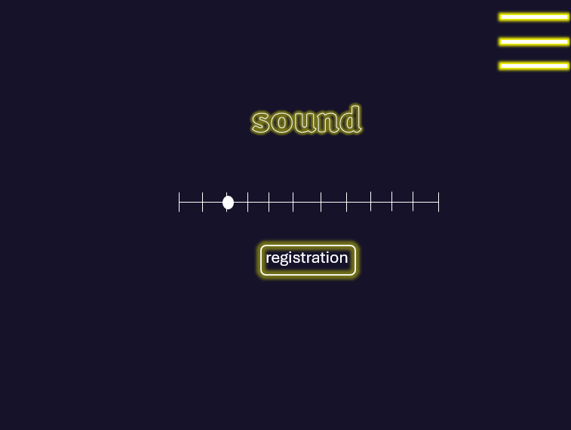
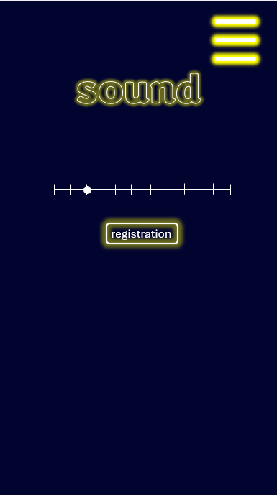

③

 | 機能設計

 |  | 音量を範囲から指定し、registrationを押下時
 |  |  | 音量が設定され、「音量が変更されました。」と表示する

 |  | //三本線を押下すると開くと設定画面が開く
 |  | マイページボタンを押下後、マイページ画面に遷移
 |  | アイコンボタンを押下後、トプ画設定画面に遷移
 |  | 4ナンバーボタンを押下後、番号管理画面に遷移
 |  | サウンド設定ボタンを押下後、サウンド設定画面に遷移
 |  | 非表示ボタンを押下後、非表示画面に遷移
 |  | アカウント削除ボタンを押下後、アカウント削除画面に遷移
 |  | ログアウトボタン押下後、ログアウト画面に遷移

 | 項目定義書
 |  |  | （※本ページの詳細は割愛。一覧検索を参考に作成していく）
 | No |  | 物理名 | 論理名 |  | 画面型 |  | データ型(Java) | min | max | DBテーブル |  | DBカラム |  | 備考
 |  | 1 | volume | 音量 |  | range |  |  | 0 | 100
 |  | 2 | regist | 登録 |  | button

垢削除
外部設計書 |  |  |  |  | チーム名 |  | ストカン
 |  |  |  |  | 画面名 |  | アカウント削除 |  |  |  | 作成者 | 寺島有紀 |  |  |  | 更新者
 |  |  |  |  | システム名 |  | NoMiMa |  |  |  | 作成日 | 2024-06-06 |  |  |  | 更新日
 |  |  |  |  | 備考

 | 画面設計

 |  |  |  |  |  |  |  |  |  |  |  |  |  | スマホ表示

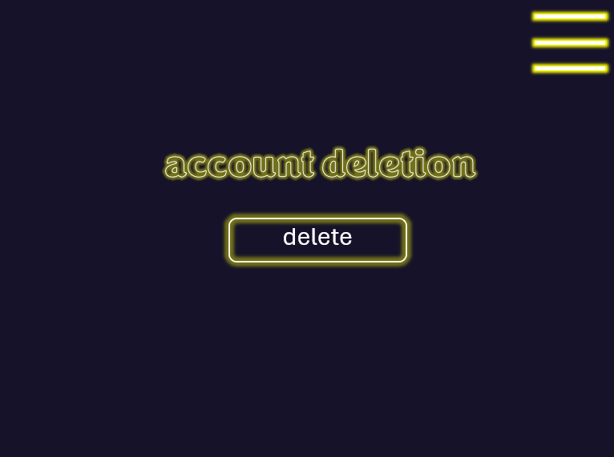
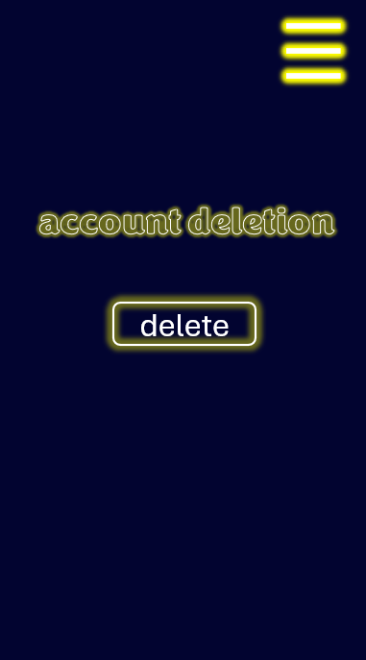

③

 | 機能設計
 |  |  | deleteボタン押下時、ダイアログボックスにて「本当にアカウントを削除しますか？」と表示する。
 |  |  | ダイアログボックスでOKボタン押下時、データをすべて削除してログイン画面に遷移する。
 |  |  | ダイアログボックスでキャンセルボタン押下時,遷移しない。
 |  |  | //ダイアログボックス外を押下した場合については実装時判断

 | 項目定義書
 |  |  | （※本ページの詳細は割愛。一覧検索を参考に作成していく）
 | No |  | 物理名 | 論理名 |  | 画面型 |  | データ型(Java) | min | max | DBテーブル |  | DBカラム |  | 備考
 |  | 1 | acountDelete | アカウント削除 |  | button

ログアウト
外部設計書 |  |  |  |  |  | チーム名 |  | ストカン
 |  |  |  |  |  | 画面名 |  | アカウント削除 |  |  |  | 作成者 | 寺島有紀 |  |  |  | 更新者 | 片山翼
 |  |  |  |  |  | システム名 |  | NoMiMa |  |  |  | 作成日 | 2024-06-06 |  |  |  | 更新日 | 2024-06-10
 |  |  |  |  |  | 備考

 | 画面設計

 |  |  |  |  |  |  |  |  |  |  |  |  |  |  | スマホ表示

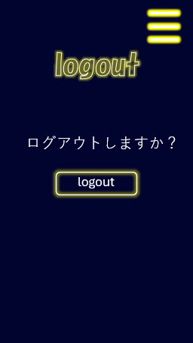
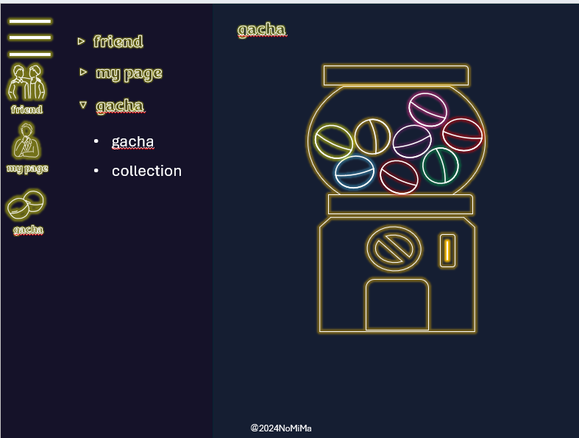

 | 機能設計
 |  |  | logoutボタンを押下後、「本当にログアウトしますか？」のウィンドウを表示
 |  |  |  | OKを押下→ログアウトし、ログイン画面に遷移
 |  |  |  | キャンセルを押下→アクションなし
 |  |  |  | //ダイアログボックス外を押下した場合については実装時判断

 |  | //三本線を押下すると開くと設定画面が開く
 |  | マイページボタンを押下後、マイページ画面に遷移
 |  | アイコンボタンを押下後、トプ画設定画面に遷移
 |  | 4ナンバーボタンを押下後、番号管理画面に遷移
 |  | サウンド設定ボタンを押下後、サウンド設定画面に遷移
 |  | 非表示ボタンを押下後、非表示画面に遷移
 |  | アカウント削除ボタンを押下後、アカウント削除画面に遷移
 |  | ログアウトボタン押下後、ログアウト画面に遷移

 |  | //PC版のみ、三本線の下
 |  | フレンドボタンを押下時、フレンド画面へ遷移
 |  | マイページボタンを押下時、マイページ画面に遷移
 |  | ガチャ画面を押下時、ガチャ画面へ遷移
 |  | コレクション画面を押下時、コレクション画面へ遷移（スマホ版のみ）

 |  | //パソコン版のみ
 |  | friendを押下時、friend list、add friend、hidden listの項目が表示される。
 |  | friend listを押下時、フレンドリスト画面に遷移
 |  | add friendを押下時、フレンド追加画面に遷移
 |  | hidden listを押下時、非表示リスト画面に遷移
 |  | my pageを押下時、status、logoutの項目が表示される。
 |  | statusを押下時、マイページ画面に遷移
 |  | logoutを押下時、ログアウト画面に遷移
 |  | gachaを押下時、gacha、collectionの項目が表示される。
 |  | gachaを押下時、ガチャ画面に遷移
 |  | collectionを押下時、コレクション画面に遷移

 | 項目定義書
 |  |  | （※本ページの詳細は割愛。一覧検索を参考に作成していく）
 | No |  | 物理名 |  | 論理名 |  | 画面型 |  | データ型(Java) | min | max | DBテーブル |  | DBカラム |  | 備考
 |  | 1 | logout |  | ログアウト |  | button

